Sheet1
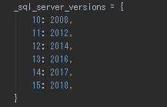
SQLSERVERのversionを15にすると、pythonの「django-pyodbc-azure」が対応していない。
直接「プロジェクト\venv\Lib\site-packages\sql_server\pyodbc\base.py」の「_sql_server_versions」に追加する。

